Лист1
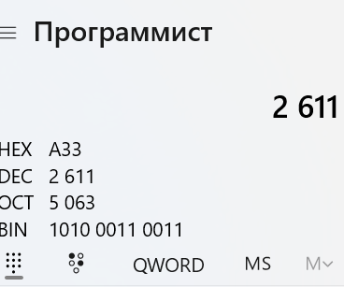
 | Мой День рождени 26 ноября 1972 года.
 |  |  |  |  | 2611

2611 | / 2 = | 1305.5 | остаток | 1 | 2611 | / 16 = | 163.2 | остаток | 3
1305 | / 2 = | 652.5 | остаток | 1 | 163 | / 16 = | 10.2 | остаток | 3
652 | / 2 = | 326.0 | остаток | 0 | 10 | / 16 = | 0.6 | остаток | 10
326 | / 2 = | 163.0 | остаток | 0
163 | / 2 = | 81.5 | остаток | 1
81 | / 2 = | 40.5 | остаток | 1
40 | / 2 = | 20.0 | остаток | 0
20 | / 2 = | 10.0 | остаток | 0
10 | / 2 = | 5.0 | остаток | 0
5 | / 2 = | 2.5 | остаток | 1
2 | / 2 = | 1.0 | остаток | 0
1 | / 2 = | 0.5 | остаток | 1

 | двоичная система счисления |  |  |  | шеснадцатиричная система счисления
 | 101000110011 |  |  |  |  | А33

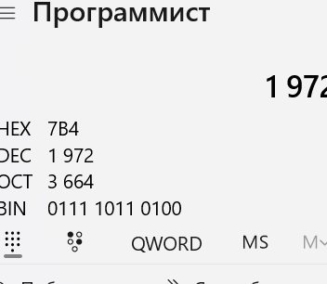
 |  |  |  |  | 1972

1972 | / 2 = | 986.0 | остаток | 0 | 1972 | / 16 = | 123.3 | остаток | 4
986 | / 2 = | 493.0 | остаток | 0 | 123 | / 16 = | 7.7 | остаток | 11
493 | / 2 = | 246.5 | остаток | 1 | 7 | / 16 = | 0.4 | остаток | 7
246 | / 2 = | 123.0 | остаток | 0
123 | / 2 = | 61.5 | остаток | 1
61 | / 2 = | 30.5 | остаток | 1
30 | / 2 = | 15.0 | остаток | 0
15 | / 2 = | 7.5 | остаток | 1
7 | / 2 = | 3.5 | остаток | 1
3 | / 2 = | 1.5 | остаток | 1
1 | / 2 = | 0.5 | остаток | 1

 | двоичная система счисления |  |  |  | шеснадцатиричная система счисления
 | 11110110100 |  |  |  |  | 7В4

